Descrizione
Click qui per la Matrice Acquisti
PRESENTAZIONE
LABORATORIO LINGUISTICO MOBILE AUDIO ATTIVO COMPARATIVO
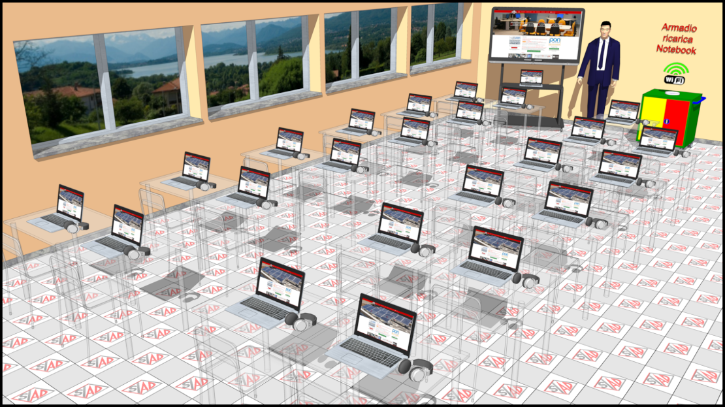

OBIETTIVI E FINALITÀ DELLA SOLUZIONE
Verrà fornito un Laboratorio Linguistico Mobile completo di LIM e Notebook con un software linguistico audio attivo comparativo per l'insegnamento delle lingue.

LA SOLUZIONE È COMPOSTA DA:
Laboratorio Mobile Scuola 2.0: N.1 Armadio Mobile Porta Notebook, N.20 Notebook allievo, N.1 Notebook docente, N.1 schermo interattivo 65” su carrello mobile completo di software di gestione, N.21 Software Lingue audio attivo comparativo. N.1 Access Point per la connettività.

DESCRIZIONE PROGETTO
La configurazione del Laboratorio mobile comprende tutta una serie di apparecchiature che permetteranno l'apprendimento delle lingue interattivo.
Il docente possiederà tutti gli strumenti necessari:
· Schermo interattivo su carrello mobile per trasportarlo agevolmente nelle aule.
· Notebook per gestione e presentazione lezione interattiva.
· Software per l'insegnamento delle lingue audio attivo comparativo.
· Software di rete didattica per il controllo dei notebook in mano agli alunni
· Software per l'insegnamento del coding e della programmazione visuale

Click qui per la Matrice Acquisti

